Титул
 | Департамент молоді та спорту
 | виконавчого органу Київської міської ради (КМДА)
 | Федерація легкої атлетики м.Києва

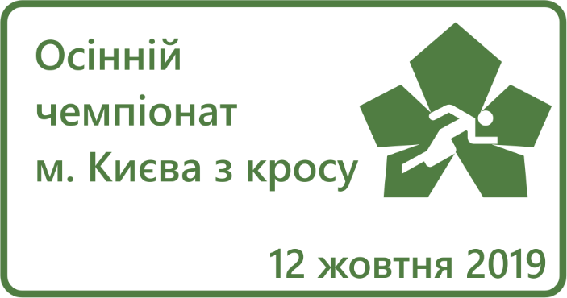

ОСІННІЙ ЧЕМПІОНАТ м. КИЄВА
з кросу

 | м.Київ, набережна озера Тельбін
 | 12.10.2019 р.

Командні

 |  |  |  |  |  |  |  | Департамент молоді та спорту
 |  |  |  |  |  |  |  | виконавчого органу Київської міської ради (КМДА)
 |  |  |  |  |  |  |  | Федерація легкої атлетики м.Києва

 | Осінній чемпіонат міста Києва з кросу (V-VI ранг)
 | м.Київ, набережна озера Тельбін |  |  |  |  |  |  |  |  |  |  |  |  |  |  |  |  |  |  | 12.10.2019 р.
 |  |  |  |  |  |  |  | Командні підсумки:

Місце | ДЮСШ, СДЮШОР | Очки Дівчата 0,5км |  |  |  |  | Очки Дівчата 1км |  |  |  |  | Дівчата 2км |  | Очки Юнаки 1км |  |  |  |  | Очки Юнаки 2км |  |  |  |  | Юнаки 3км |  |  | Сума очок
 |  | 1 | 2 | 3 | 4 | 5 | 1 | 2 | 3 | 4 | 5 | 1 | 2 | 1 | 2 | 3 | 4 | 5 | 1 | 2 | 3 | 4 | 5 | 1 | 2 | 2
1 | СДЮШОР м.Києва | 4 | 4 | 7 | 7 | 11 | 4 | 5 | 12 | 13 | 14 | 2 | 4 | 1 | 5 | 10 | 11 | 14 | 1 | 4 | 9 | 9 | 14 | 4 | 8 | 9 | 186
2 | ДЮСШ "Старт" | 1 | 6 | 7 | 7 | 11 | 1 | 6 | 7 | 20 | 20 | 3 | 8 | 6 | 9 | 12 | 15 | 19 | 2 | 3 | 5 | 7 | 15 | 2 | 3 | 6 | 201
3 | СДЮШОР №6 | 14 | 15 | 17 | 19 | 20 | 2 | 3 | 8 | 9 | 11 | 1 | 5 | 2 | 3 | 3 | 6 | 8 | 6 | 7 | 11 | 12 | 13 | 7 | 12 | 13 | 227
4 | ДЮСШ №17 | 2 | 3 | 13 | 15 | 17 | 16 | 20 | 20 | 20 | 20 | 6 | 8 | 18 | 21 | 23 | 24 | 25 | 15 | 18 | 19 | 20 | 22 | 11 | 14 | 14 | 404
5 | ДЮСШ №16 | 21 | 22 | 22 | 24 | 24 | 10 | 15 | 17 | 18 | 19 | 7 | 8 | 12 | 15 | 17 | 19 | 21 | 17 | 21 | 22 | 22 | 22 | 5 | 10 | 14 | 424
 | КДЮСШ "Юний динамівець" |  |  |  |  |  |  |  |  |  |  |  |  |  |  |  |  |  |  |  |  |  |  | 1 | 14 | 14 | 29

 |  |  |  |  | 24 |  |  |  |  | 20 |  | 8 |  |  |  | 26 |  |  |  |  | 22 |  |  |  | 14

Технічний делегат |  |  |  |  |  |  |  |  |  | Юрій Кострицький
Національний суддя зі спорту

Головний секретар |  |  |  |  |  |  |  |  |  | Ольга Нікітенко
Національний суддя зі спорту

